Sheet1
提 案 書

アタック＆クリーンギフト KAG-10 |  | 参考上代 | ¥1,000 | 販売価格
 |  | （税別） |  | （税別）
【JAN】 | 4562121883956
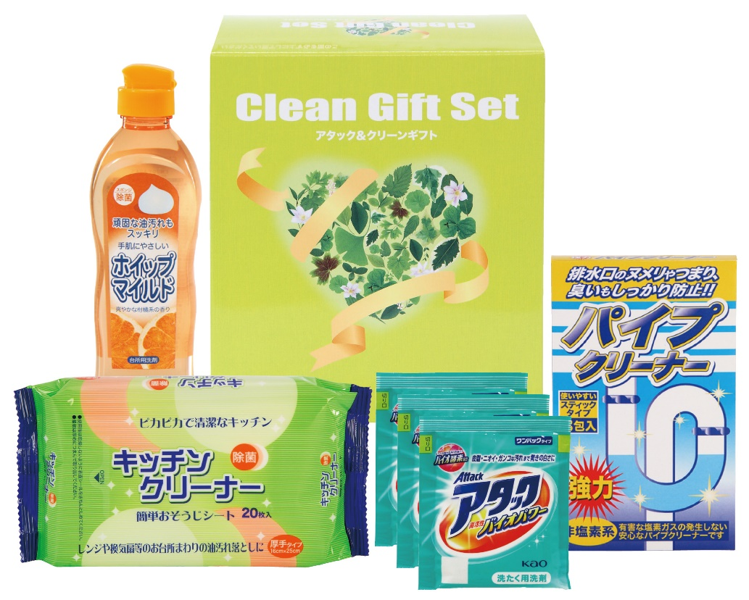 |  |  | 【商品番号】 6364 【パッケージサイズ】 163×185×72mm・700ｇ 【個装形態】 化粧箱入 【入数】 24 【セット内容】 花王アタック（3包）×1・ホイップマイルド（台所洗剤・250ml）×1・キッチンクリーナー（20P）×1・パイプクリーナー（3P）×1 【商品説明】 贈って喜ばれる毎日の暮らしの生活必需品 【備考】 4点セット 【生産国】 日本・中国

